Matlock
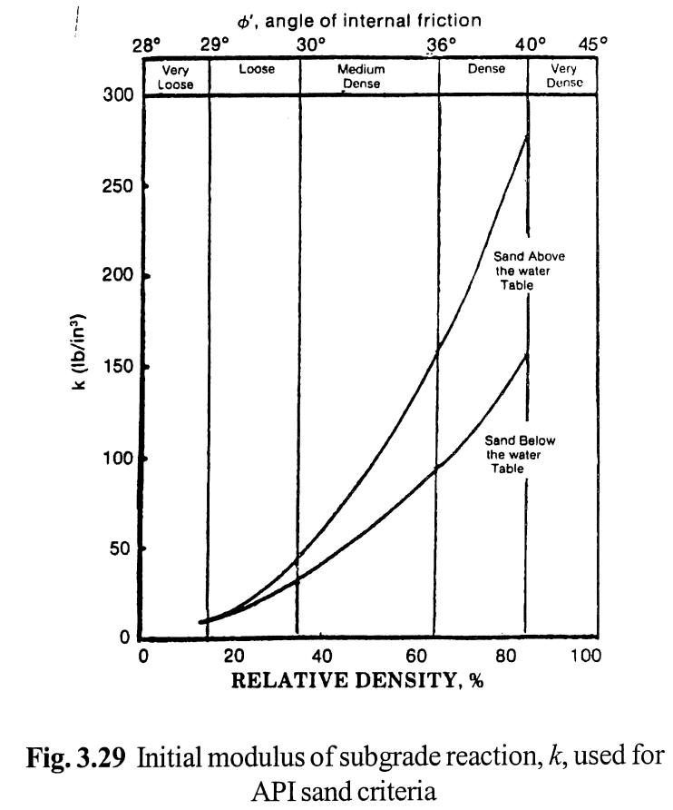
หมายเหตุ |  |  |  |  |  |  |  |  |  |  |  |  |  |  |  |  |  | ver 2014.07.18
1) | ตารางคำนวณนี้เขียนขึ้นโดย พัลลภ วิสุทธิ์เมธานุกูล โดยมีวัตถุประสงค์ด้านวิชาการเพื่อใช้ประกอบหนังสือ คู่มือวิศวกรรมฐานราก ของผู้เขียนเดียวกัน
2) | ถึงแม้ว่าผู้เขียนจะพัฒนาตารางคำนวณขึ้นมาอย่างระมัดระวัง แต่ก็อาจจะมีความผิดพลาด รวมทั้งไม่สามารถใช้ครอบคลุมและแก้ปัญหาทุกสิ่งทุกอย่างได้
3) | ผู้เขียนตารางคำนวณไม่จำเป็นต้องรับผิดชอบความผิดพลาดในตารางคำนวณ หรือรับผิดชอบความเสียหายที่เกิดจากผู้อื่นนำไปใช้

Laterally-Loaded Pile Elastic Analysis for Sand and NC Clay (Modulus Linearly-Increasing with Depth)
Reference: | Matlock and Reese (1960)
Input Parameters
Pile Modulus, E | 2.00E+08 | kPa | Pile Moment of Inertia , I |  | 5.81E-04 | m4 | EI = | 116128 | kN.m2
Pile Length, L | 20.0 | m

Soil nh = | 5000 | kN/m3 | T = | 1.876 | m | L/T = | 10.66 | Long Pile, OK

Load at Head, H | 240.0 | kN | Moment at Head, M |  | 30.0 | kN.m
 |  |  |  |  |  |  |  |  |  |  |  |  |  |  |  | l = | 0.5
Output |  |  |  |  |  | Free Head |  |  |  |  | Fixed Head |  |  |  |  | Partially-Fixed Head
z (m) | Z (-) | Ax | Bx | Am | Bm | xz (mm) | Mz (kN.m) |  | Fx | Fm | xz (mm) | Mz (kN.m) |  | Fx | Fm | xz (mm) | Mz (kN.m)
0.00 | 0.00 | 2.4350 | 1.6230 | 0.0000 | 1.0000 | 34.692 | 30.00 |  | 0.9305 | -0.9270 | 12.693 | -417.33 |  | 1.6827 | -0.4635 | 22.955 | -208.67
1.00 | 0.53 | 1.5935 | 0.8317 | 0.4845 | 0.9706 | 22.493 | 247.23 |  | 0.8225 | -0.4152 | 11.220 | -186.93 |  | 1.2080 | 0.0346 | 16.479 | 15.60
2.00 | 1.07 | 0.8860 | 0.3140 | 0.7444 | 0.8281 | 12.372 | 359.98 |  | 0.5949 | -0.0232 | 8.115 | -10.45 |  | 0.7405 | 0.3606 | 10.101 | 162.34
3.00 | 1.60 | 0.3813 | 0.0294 | 0.7462 | 0.5945 | 5.228 | 353.76 |  | 0.3540 | 0.1950 | 4.830 | 87.80 |  | 0.3677 | 0.4706 | 5.016 | 211.86
4.00 | 2.13 | 0.0831 | -0.0871 | 0.5766 | 0.3439 | 1.055 | 269.91 |  | 0.1639 | 0.2579 | 2.235 | 116.10 |  | 0.1235 | 0.4173 | 1.685 | 187.85
5.00 | 2.67 | -0.0484 | -0.1035 | 0.3523 | 0.1436 | -0.755 | 162.90 |  | 0.0476 | 0.2191 | 0.649 | 98.66 |  | -0.0004 | 0.2857 | -0.006 | 128.63
6.00 | 3.20 | -0.0752 | -0.0761 | 0.1613 | 0.0235 | -1.095 | 73.31 |  | -0.0047 | 0.1395 | -0.064 | 62.82 |  | -0.0399 | 0.1504 | -0.545 | 67.72
7.00 | 3.73 | -0.0597 | -0.0412 | 0.0388 | -0.0301 | -0.852 | 16.55 |  | -0.0215 | 0.0667 | -0.293 | 30.01 |  | -0.0406 | 0.0527 | -0.554 | 23.73
8.00 | 4.26 | -0.0437 | -0.0151 | -0.0249 | -0.0520 | -0.609 | -12.79 |  | -0.0297 | 0.0232 | -0.405 | 10.46 |  | -0.0367 | -0.0009 | -0.500 | -0.38
9.00 | 4.80 | -0.0263 | 0.0009 | -0.0430 | -0.0506 | -0.358 | -20.86 |  | -0.0271 | 0.0040 | -0.370 | 1.78 |  | -0.0267 | -0.0195 | -0.365 | -8.78
10.00 | 5.33 | 0.0000 | 0.0000 | 0.0000 | 0.0000 | 0.000 | 0.00 |  | 0.0000 | 0.0000 | 0.000 | 0.00 |  | 0.0000 | 0.0000 | 0.000 | 0.00
11.00 | 5.86 | 0.0000 | 0.0000 | 0.0000 | 0.0000 | 0.000 | 0.00 |  | 0.0000 | 0.0000 | 0.000 | 0.00 |  | 0.0000 | 0.0000 | 0.000 | 0.00
12.00 | 6.40 | 0.0000 | 0.0000 | 0.0000 | 0.0000 | 0.000 | 0.00 |  | 0.0000 | 0.0000 | 0.000 | 0.00 |  | 0.0000 | 0.0000 | 0.000 | 0.00
13.00 | 6.93 | 0.0000 | 0.0000 | 0.0000 | 0.0000 | 0.000 | 0.00 |  | 0.0000 | 0.0000 | 0.000 | 0.00 |  | 0.0000 | 0.0000 | 0.000 | 0.00
14.00 | 7.46 | 0.0000 | 0.0000 | 0.0000 | 0.0000 | 0.000 | 0.00 |  | 0.0000 | 0.0000 | 0.000 | 0.00 |  | 0.0000 | 0.0000 | 0.000 | 0.00
15.00 | 8.00 | 0.0000 | 0.0000 | 0.0000 | 0.0000 | 0.000 | 0.00 |  | 0.0000 | 0.0000 | 0.000 | 0.00 |  | 0.0000 | 0.0000 | 0.000 | 0.00
16.00 | 8.53 | 0.0000 | 0.0000 | 0.0000 | 0.0000 | 0.000 | 0.00 |  | 0.0000 | 0.0000 | 0.000 | 0.00 |  | 0.0000 | 0.0000 | 0.000 | 0.00
17.00 | 9.06 | 0.0000 | 0.0000 | 0.0000 | 0.0000 | 0.000 | 0.00 |  | 0.0000 | 0.0000 | 0.000 | 0.00 |  | 0.0000 | 0.0000 | 0.000 | 0.00
18.00 | 9.60 | 0.0000 | 0.0000 | 0.0000 | 0.0000 | 0.000 | 0.00 |  | 0.0000 | 0.0000 | 0.000 | 0.00 |  | 0.0000 | 0.0000 | 0.000 | 0.00
19.00 | 10.13 | 0.0000 | 0.0000 | 0.0000 | 0.0000 | 0.000 | 0.00 |  | 0.0000 | 0.0000 | 0.000 | 0.00 |  | 0.0000 | 0.0000 | 0.000 | 0.00
20.00 | 10.66 | 0.0000 | 0.0000 | 0.0000 | 0.0000 | 0.000 | 0.00 |  | 0.0000 | 0.0000 | 0.000 | 0.00 |  | 0.0000 | 0.0000 | 0.000 | 0.00
Deflection, Free Head
Deflection, Partially-Fixed Head
Deflection, Fixed Head

Moment, Free Head
Moment, Partially-Fixed Head
Moment, Fixed Head

Remark:

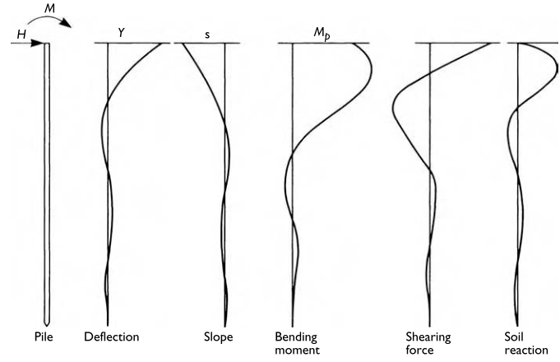

 |  |  |  |  |  |  |  |  |  | Separate Calculation for nh

 |  |  |  |  |  |  |  |  |  | k = | constant giving variation of soil modulus with depth = nh

 |  |  |  |  |  |  |  |  |  | nh = | 19.0 | lb/in3 = | 5156.6 | kN/m3

 |  |  |  |  |  |  |  |  |  | nh = | 300 to 600 kN/m3 for soft NC clay

Davisson
หมายเหตุ |  |  |  |  |  |  |  |  |  |  |  |  |  |  |  |  | ver 2014.07.18
1) | ตารางคำนวณนี้เขียนขึ้นโดย พัลลภ วิสุทธิ์เมธานุกูล โดยมีวัตถุประสงค์ด้านวิชาการเพื่อใช้ประกอบหนังสือ คู่มือวิศวกรรมฐานราก ของผู้เขียนเดียวกัน
2) | ถึงแม้ว่าผู้เขียนจะพัฒนาตารางคำนวณขึ้นมาอย่างระมัดระวัง แต่ก็อาจจะมีความผิดพลาด รวมทั้งไม่สามารถใช้ครอบคลุมและแก้ปัญหาทุกสิ่งทุกอย่างได้
3) | ผู้เขียนตารางคำนวณไม่จำเป็นต้องรับผิดชอบความผิดพลาดในตารางคำนวณ หรือรับผิดชอบความเสียหายที่เกิดจากผู้อื่นนำไปใช้

Laterally-Loaded Pile Elastic Analysis for OC Clay (Modulus Constant with Depth)
Reference: | Davisson and Gill (1963)
Input Parameters
Pile Modulus, E | 2.00E+08 | kPa | Pile Moment of Inertia , I |  | 5.81E-04 | m4 | EI = | 116128 | kN.m2
Pile Length, L | 20.0 | m |  | Pile Size, B | 0.5 | m

Soil kh = | 5000 | kN/m3 | R = | 2.611 | m | L/R = | 7.66 | Long Pile, OK

Load at Head, H | 240.0 | kN | Moment at Head, M |  | 30.0 | kN.m
 |  |  |  |  |  |  |  |  |  |  |  |  |  |  | l = | 0.5
Output |  |  |  |  |  | Free Head |  |  |  |  | Fixed Head |  |  |  | Partially-Fixed Head
z (m) | Z (-) | Ax | Bx | Am | Bm | xz (mm) | Mz (kN.m) |  | Fx | Fm | xz (mm) | Mz (kN.m) | Fx | Fm | xz (mm) | Mz (kN.m)
0.00 | 0.00 | 1.3960 | 0.9920 | 0.0000 | 1.0000 | 53.081 | 30.00 |  | 0.7214 | -0.6800 | 26.529 | -426.06 | 1.0587 | -0.3400 | 38.932 | -213.03
1.00 | 0.38 | 1.0345 | 0.5241 | 0.3095 | 0.9446 | 38.964 | 222.26 |  | 0.6781 | -0.3328 | 24.937 | -208.55 | 0.8563 | -0.0117 | 31.489 | -7.31
2.00 | 0.77 | 0.7131 | 0.2011 | 0.4432 | 0.8179 | 26.577 | 302.25 |  | 0.5764 | -0.1129 | 21.194 | -70.74 | 0.6447 | 0.1652 | 23.708 | 103.49
3.00 | 1.15 | 0.4472 | -0.0084 | 0.4665 | 0.6561 | 16.431 | 311.99 |  | 0.4530 | 0.0204 | 16.657 | 12.75 | 0.4501 | 0.2434 | 16.551 | 152.53
4.00 | 1.53 | 0.2423 | -0.1321 | 0.4274 | 0.4883 | 8.678 | 282.41 |  | 0.3321 | 0.0953 | 12.214 | 59.72 | 0.2872 | 0.2613 | 10.562 | 163.74
5.00 | 1.92 | 0.0960 | -0.1934 | 0.3591 | 0.3357 | 3.190 | 235.04 |  | 0.2275 | 0.1307 | 8.366 | 81.92 | 0.1618 | 0.2449 | 5.948 | 153.44
6.00 | 2.30 | 0.0004 | -0.2118 | 0.2830 | 0.2123 | -0.357 | 183.68 |  | 0.1444 | 0.1386 | 5.312 | 86.83 | 0.0724 | 0.2108 | 2.664 | 132.07
7.00 | 2.68 | -0.0556 | -0.2028 | 0.2112 | 0.1245 | -2.400 | 136.04 |  | 0.0824 | 0.1265 | 3.029 | 79.26 | 0.0134 | 0.1688 | 0.493 | 105.78
8.00 | 3.06 | -0.0841 | -0.1780 | 0.1489 | 0.0711 | -3.405 | 95.44 |  | 0.0370 | 0.1006 | 1.360 | 63.02 | -0.0236 | 0.1248 | -0.866 | 78.16
9.00 | 3.45 | -0.0960 | -0.1448 | 0.0976 | 0.0435 | -3.784 | 62.46 |  | 0.0025 | 0.0680 | 0.093 | 42.60 | -0.0467 | 0.0828 | -1.718 | 51.87
10.00 | 3.83 | -0.0985 | -0.1067 | 0.0571 | 0.0257 | -3.810 | 36.56 |  | -0.0259 | 0.0396 | -0.954 | 24.83 | -0.0622 | 0.0484 | -2.288 | 30.31
11.00 | 4.21 | -0.0932 | -0.0632 | 0.0000 | 0.0000 | -3.539 | 0.00 |  | -0.0502 | 0.0000 | -1.847 | 0.00 | -0.0717 | 0.0000 | -2.637 | 0.00
12.00 | 4.60 | -0.0735 | -0.0097 | 0.0000 | 0.0000 | -2.719 | 0.00 |  | -0.0669 | 0.0000 | -2.460 | 0.00 | -0.0702 | 0.0000 | -2.581 | 0.00
13.00 | 4.98 | -0.0224 | 0.0623 | 0.0000 | 0.0000 | -0.715 | 0.00 |  | -0.0648 | 0.0000 | -2.382 | 0.00 | -0.0436 | 0.0000 | -1.603 | 0.00
14.00 | 5.36 | 0.0000 | 0.0000 | 0.0000 | 0.0000 | 0.000 | 0.00 |  | 0.0000 | 0.0000 | 0.000 | 0.00 | 0.0000 | 0.0000 | 0.000 | 0.00
15.00 | 5.75 | 0.0000 | 0.0000 | 0.0000 | 0.0000 | 0.000 | 0.00 |  | 0.0000 | 0.0000 | 0.000 | 0.00 | 0.0000 | 0.0000 | 0.000 | 0.00
16.00 | 6.13 | 0.0000 | 0.0000 | 0.0000 | 0.0000 | 0.000 | 0.00 |  | 0.0000 | 0.0000 | 0.000 | 0.00 | 0.0000 | 0.0000 | 0.000 | 0.00
17.00 | 6.51 | 0.0000 | 0.0000 | 0.0000 | 0.0000 | 0.000 | 0.00 |  | 0.0000 | 0.0000 | 0.000 | 0.00 | 0.0000 | 0.0000 | 0.000 | 0.00
18.00 | 6.89 | 0.0000 | 0.0000 | 0.0000 | 0.0000 | 0.000 | 0.00 |  | 0.0000 | 0.0000 | 0.000 | 0.00 | 0.0000 | 0.0000 | 0.000 | 0.00
19.00 | 7.28 | 0.0000 | 0.0000 | 0.0000 | 0.0000 | 0.000 | 0.00 |  | 0.0000 | 0.0000 | 0.000 | 0.00 | 0.0000 | 0.0000 | 0.000 | 0.00
20.00 | 7.66 | 0.0000 | 0.0000 | 0.0000 | 0.0000 | 0.000 | 0.00 |  | 0.0000 | 0.0000 | 0.000 | 0.00 | 0.0000 | 0.0000 | 0.000 | 0.00
Deflection, Free Head
Deflection, Partially-Fixed Head
Deflection, Fixed Head

Moment, Free Head
Moment, Partially-Fixed Head
Moment, Fixed Head

Remark:

Separate Calculation for kh

cu = | 35 | kPa
Pile Size, B = | 0.5 | m
kh = | 4900.0 | kN/m3

